1
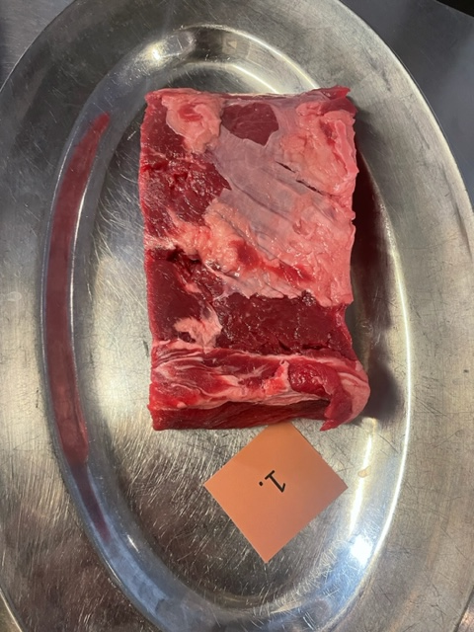

Nummer: | 1.
Producent: | ICA Selection
Plats: | Referensråvara
Ras:
Levnadsätt:
Ålder:
Kön:
Foder:
Slakteri:
Slaktdatum:
Slaktvikt:
Formklass:
Fettklass:
Nedkylning:
Hängning hel/halv:
Nedskärning detalj:
Hängmörning:
Förpackning | Vacumförpackat

Antal kockar: | 11

Råvara 1
 | UTSEENDE | MÖRHET | SAFTIGHET | SMAK
Kock 1 | 4 | 3.5 | 4 | 3.5
Kock 2 | 3 | 3.5 | 4 | 3.5
Kock 3 | 2 | 2 | 2 | 3
Kock 4 | 3 | 4 | 6 | 5
Kock 5 | 5 | 4 | 5 | 4
Kock 6 | 4 | 5 | 4.5 | 3.5
Kock 7 | 3 | 4.5 | 6 | 5
Kock 8 | 4 | 6 | 6 | 5
Kock 9 | 3 | 2 | 1 | 2
Kock 10 | 4 | 4 | 3 | 4
Kock 11 | 3.5 | 4 | 5.5 | 5
Kock 12
Kock 13
Kock 14
Kockar | UTSEENDE | MÖRHET | SAFTIGHET | SMAK | Potential
 | Skala 1-10 | Skala 1 - 10 | Skala 1-10 | Skala 1 - 10 | 35-50 poäng = Exceptionell råvara
 | x 1 | x 1 |  | x 2 | 30-34 = Utmärkt råvarukvalité
 |  |  |  |  | 25-29 = Hög råvarukvalité
 |  |  |  |  | 20-24 = Standard råvara | Kock 1
Kock 1 | 4 | 3.5 | 4 | 3.5 |  | Kock 2
Kock 2 | 3 | 3.5 | 4 | 3.5 |  | Kock 3
Kock 3 | 2 | 2 | 2 | 3 |  | Kock 4
Kock 4 | 3 | 4 | 6 | 5 |  | Kock 5
Kock 5 | 5 | 4 | 5 | 4 |  | Kock 6
Kock 6 | 4 | 5 | 4.5 | 3.5
Kock 7 | 3 | 4.5 | 6 | 5
Kock 8 | 4 | 6 | 6 | 5
Kock 9 | 3 | 2 | 1 | 2
Kock 10 | 4 | 4 | 3 | 4
Kock 11 | 3.5 | 4 | 5.5 | 5
Kock 12
Kock 13
Kock 14
summa | 38.5 | 42.5 | 47 | 87 | 19.55
potential | 3.50 | 3.86 | 4.27 | 7.91 | 19.55

KOCKARNAS KOMMENTARER:
Utseende i rå form:
Ordinär biff från butik, ingen synbar marmorering. Saknar kappa och ej på ben.
Lös i konsistensen, lite fett, ljus i färgen,
Svag metallisk doft
Mörhet:
Aningens tuggig men inte seg.
Tuff textur
Saftighet:
Trådig saftighet
Saftig men tappar snabbt. Något smulig.
Smak:
Ordinär tråkig smak och avsaknad av fett.
Mineralig, aning smör, kort eftersmak
Lätt syrlighet, viss smak av stekt svamp
Syra, vacc, metallsmak

2
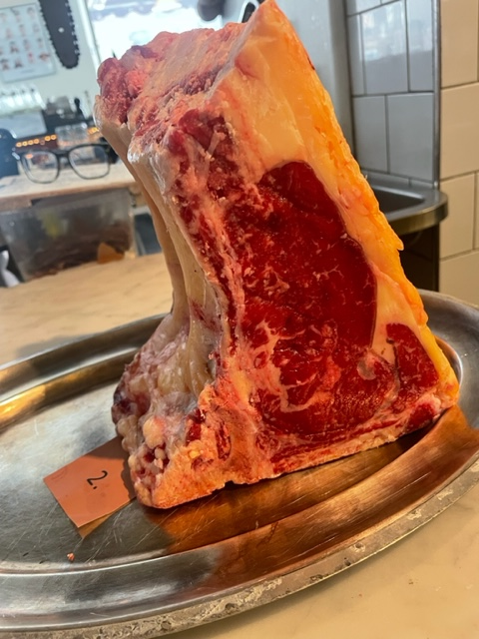

Nummer: | 2.
Producent: | Rättvikskoljordbruk AB
Plats:
Ras: | Fjällko+SRB
Levnadsätt:
Ålder: | 23 månader
Kön: | Stut
Foder: | Grovbaserat med lite spannmål och potatis
Slakteri: | Siljans Chark
Slaktdatum: | 30/4 2024
Slaktvikt: | 324 kg
Formklass: | O
Fettklass: | 3.
Nedkylning: | 4 grader
Hängning hel/halv: | Kvartskropp 13 dygn 4°
Nedskärning detalj: | 12/5 2024
Hängmörning: | 12 dygn
Förpackning
Levererat:
Antal kockar: | 11
Råvara 2
 | UTSEENDE | MÖRHET | SAFTIGHET | SMAK
Kock 1 | 7 | 7 | 7 | 6.5
Kock 2 | 6.5 | 5 | 5 | 6
Kock 3 | 5 | 4.5 | 4.5 | 5
Kock 4 | 6.5 | 7 | 8 | 6.5
Kock 5 | 6 | 8.5 | 8 | 6.5
Kock 6 | 6 | 5.5 | 4.5 | 5.5
Kock 7 | 6 | 7.5 | 6.5 | 5.5
Kock 8 | 5.5 | 8 | 6 | 6
Kock 9 | 5 | 6 | 5 | 4
Kock 10 | 6.5 | 7 | 7 | 8
Kock 11 | 6 | 7 | 7.5 | 8
Kock 12
Kock 13
Kock 14
Kockar | UTSEENDE | MÖRHET | SAFTIGHET | SMAK | Potential
 | Skala 1-10 | Skala 1 - 10 | Skala 1-10 | Skala 1 - 10 | 35-50 poäng = Exceptionell råvara
 | x 1 | x 1 |  | x 2 | 30-34 = Utmärkt råvarukvalité
 |  |  |  |  | 25-29 = Hög råvarukvalité
 |  |  |  |  | 20-24 = Standard råvara
Kock 1 | 7 | 7 | 7 | 6.5
Kock 2 | 6.5 | 5 | 5 | 6
Kock 3 | 5 | 4.5 | 4.5 | 5
Kock 4 | 6.5 | 7 | 8 | 6.5
Kock 5 | 6 | 8.5 | 8 | 6.5
Kock 6 | 6 | 5.5 | 4.5 | 5.5
Kock 7 | 6 | 7.5 | 6.5 | 5.5
Kock 8 | 5.5 | 8 | 6 | 6
Kock 9 | 5 | 6 | 5 | 4
Kock 10 | 6.5 | 7 | 7 | 8
Kock 11 | 6 | 7 | 7.5 | 8
Kock 12
Kock 13
Kock 14
summa | 66 | 73 | 69 | 135 | 31.18
potential | 6.00 | 6.64 | 6.27 | 12.27 | 31.18

KOCKARNAS KOMMENTARER:
Utseende i rå form:
Fin gulaktig kappa, normal marmorering
Bra proportioner fett/kött. Ljust fett- yngre djur?
Kort skuren, gulvittfett, svag smördoft, fuktig fettkappa, något slarvigt sågad.
Mörhet:
Mycket mör som drar åt pastej
Mör med lite tugg, levrig?
Saftighet:
Saftig men lite kort
Blir lätt lite mjölig. Medel saftighet, korta fibrer.
Smak:
Mycket lantliga smaker, fettet smakar stall men positivt.
Milda smaker, fettet är milt smör. Fett hö, gräddig.
Viss gräddighet, färskost, jordärtskocka.
Fin mild köttsmak, fettet var godare än köttet.

3
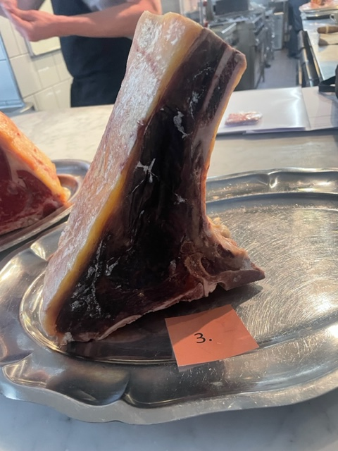
Nummer: | 3.
Producent: | Sverker Gissebo Gård
Plats: | Åtvidaberg
Ras: | Jersey
Levnadsätt: | Naturbete i skogsbygd och lösdrift på vintern
Ålder: | 4 år
Kön: | Stut
Foder: | Grovfoder (ensilage) och naturbete¨
Slakteri: | Glada Utegrisar, Vimmerby
Slaktdatum: | 5/3 2024
Slaktvikt: | 294 kg
Formklass: | O+
Fettklass: | 3+
Nedkylning:
Hängning hel/halv: | Halvkropp 14 dagar
Nedskärning detalj: | 21/3 2024
Hängmörning: | Dryaging påse i kylskåp
Förpackning
Levererat:

Råvara 3
 | UTSEENDE | MÖRHET | SAFTIGHET | SMAK
Kock 1 | 8 | 8 | 8 | 8
Kock 2 | 6.5 | 7 | 7 | 7
Kock 3 | 6 | 4.5 | 4.5 | 4.5
Kock 4 | 6 | 7.5 | 7.5 | 7
Kock 5 | 6 | 8 | 7.5 | 9
Kock 6 | 4 | 6 | 6 | 6.5
Kock 7 | 3 | 7 | 5 | 5
Kock 8 | 6 | 6 | 6 | 7
Kock 9 | 5 | 4 | 4 | 7
Kock 10 | 7 | 6 | 6.5 | 7
Kock 11 | 4 | 6 | 7 | 6
Kock 12
Kock 13
Kock 14
Antal kockar: | 11
Kockar | UTSEENDE | MÖRHET | SAFTIGHET | SMAK | Potential
 | Skala 1-10 | Skala 1 - 10 | Skala 1-10 | Skala 1 - 10 | 35-50 poäng = Exceptionell råvara
 | x 1 | x 1 |  | x 2 | 30-34 = Utmärkt råvarukvalité
 |  |  |  |  | 25-29 = Hög råvarukvalité
 |  |  |  |  | 20-24 = Standard råvara
Kock 1 | 8 | 8 | 8 | 8
Kock 2 | 6.5 | 7 | 7 | 7
Kock 3 | 6 | 4.5 | 4.5 | 4.5
Kock 4 | 6 | 7.5 | 7.5 | 7
Kock 5 | 6 | 8 | 7.5 | 9
Kock 6 | 4 | 6 | 6 | 6.5
Kock 7 | 3 | 7 | 5 | 5
Kock 8 | 6 | 6 | 6 | 7
Kock 9 | 5 | 4 | 4 | 7
Kock 10 | 7 | 6 | 6.5 | 7
Kock 11 | 4 | 6 | 7 | 6
Kock 12
Kock 13
Kock 14
summa | 61.5 | 70 | 69 | 148 | 31.68
potential | 5.59 | 6.36 | 6.27 | 13.45 | 31.68

KOCKARNAS KOMMENTARER:
Utseende i rå form:
Mycket välhängd, doft av parmaskinka, tunn fettkappa.
Doft av gorgonzola, fast gult fett, hård yta, svartröd torkad.
Äldre djur?, nästan charktorr.
Mörhet:
Fin mörhet,
Fast mörhet som inte smälter.
Saftighet:
Håller saft bra, fin textur, Torr i texturern fasta fibrer.
Fina fibrer med mycket saftighet
Smak:
God välhängd smak
Mögelost, umami, söt, cheddar, nötig
Aningens för långhängd? tappar lite "fräschhet"
Krämig gorgonzola, rostad jordärtskocka, maskrosblad,
Fettet hade för funky smak och gott kött
En köttbit jag gillar smaken av.
Anklever, comte ost, kraftig lagrad smak.

4
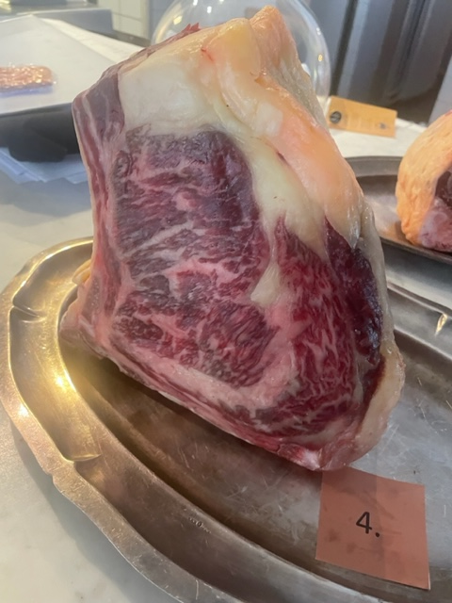

Nummer: | 4.
Producent:
Plats:
Ras: | SRB
Levnadsätt:
Ålder:
Kön:
Slakteri: | KLS, Kalmar
Slaktdatum:
Slaktvikt:
Formklass:
Fettklass:
Nedkylning:
Hängning hel/halv:
Nedskärning detalj:
Hängmörning:
Förpackning | Charkpapper
Levererat:

Antal kockar: | 11

Råvara 4
 | UTSEENDE | MÖRHET | SAFTIGHET | SMAK
Kock 1 | 7 | 7 | 7.5 | 7
Kock 2 | 8.5 | 8 | 7 | 7.5
Kock 3 | 7 | 5.5 | 5.5 | 6
Kock 4 | 6.5 | 7.5 | 7.5 | 6
Kock 5 | 8 | 8 | 7 | 5.5
Kock 6 | 7 | 7 | 7 | 7
Kock 7 | 8 | 8 | 9 | 6
Kock 8 | 7 | 8 | 7 | 7
Kock 9 | 8 | 8 | 7 | 6
Kock 10 | 7.5 | 8 | 8 | 8
Kock 11 | 8 | 8 | 7 | 7
Kock 12
Kock 13
Kock 14
Kockar | UTSEENDE | MÖRHET | SAFTIGHET | SMAK | Potential
 | Skala 1-10 | Skala 1 - 10 | Skala 1-10 | Skala 1 - 10 | 35-50 poäng = Exceptionell råvara
 | x 1 | x 1 |  | x 2 | 30-34 = Utmärkt råvarukvalité
 |  |  |  |  | 25-29 = Hög råvarukvalité
 |  |  |  |  | 20-24 = Standard råvara
Kock 1 | 7 | 7 | 7.5 | 7
Kock 2 | 8.5 | 8 | 7 | 7.5
Kock 3 | 7 | 5.5 | 5.5 | 6
Kock 4 | 6.5 | 7.5 | 7.5 | 6
Kock 5 | 8 | 8 | 7 | 5.5
Kock 6 | 7 | 7 | 7 | 7
Kock 7 | 8 | 8 | 9 | 6
Kock 8 | 7 | 8 | 7 | 7
Kock 9 | 8 | 8 | 7 | 6
Kock 10 | 7.5 | 8 | 8 | 8
Kock 11 | 8 | 8 | 7 | 7
Kock 12
Kock 13
Kock 14
summa | 82.5 | 83 | 79.5 | 146 | 35.55
potential | 7.50 | 7.55 | 7.23 | 13.27 | 35.55

KOCKARNAS KOMMENTARER:
Utseende i rå form:
Stort djur, hög grov fettstrimmor marmorering
Vacker pjäs, fast och fin med insprängt fett, bra proportioner.
Solvitt gulaktigt fett, stadig bit aningens snedsågad med viss oxiditation.
Mörhet:
Fint tuggmotstånd,
Mör och bra tugg
Saftighet:
Bra textur med bra saftighet, poppar i fibrerna
Saftig och håller saftigheten bra, bra munkänsla
Smak:
Fettet är milt, köttet gott. Lätt metallisk.
Kanske skulle utvecklats på mer lagring?
Mild, smörig, mineral, men saknar djupare smak
Viss syra, stekt svamp, smak av hö och gräs, viss beska.
Något syrligt fett milt, umami, svamp, smör
Smaken hänger inte ihop med det visuella.

5
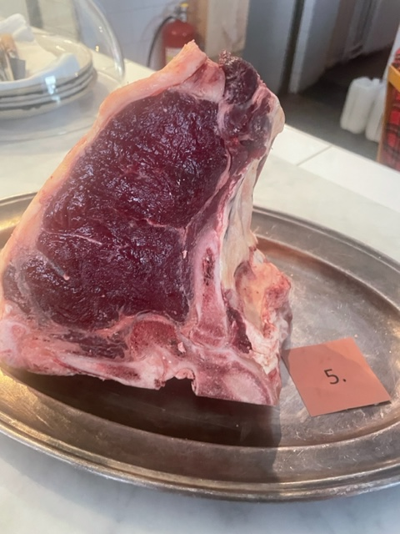

Nummer: | 5.
Producent: | Adam Giertta, Bona Gård
Plats: | Bona Gård
Ras: | Hereford
Levnadsätt: | I samma flock utomhus, Bete, Vintertid skydd i skog silage från gården.
Ålder: | 3 år
Kön: | Stut
Slakteri: | De Vilda
Slaktdatum: | 23/4 2024
Slaktvikt: | 400 kg
Formklass:
Fettklass:
Nedkylning:
Hängning hel/halv:
Nedskärning detalj:
Hängmörning:
Förpackning
Levererat:

Antal kockar: | 11

Råvara 5
 | UTSEENDE | MÖRHET | SAFTIGHET | SMAK
Kock 1 | 6.5 | 6.5 | 7 | 6.5
Kock 2 | 7.5 | 5 | 5 | 5
Kock 3 | 5 | 5 | 5 | 5.5
Kock 4 | 6 | 5 | 5 | 5.5
Kock 5 | 4 | 4 | 4.5 | 4.5
Kock 6 | 5 | 3 | 3 | 4.5
Kock 7 | 5 | 5 | 6 | 5
Kock 8 | 5 | 5 | 4 | 4
Kock 9 | 4 | 2 | 4 | 5
Kock 10 | 6 | 6 | 6.5 | 8
Kock 11 | 6 | 5 | 5 | 5
Kock 12
Kock 13
Kock 14
Kockar | UTSEENDE | MÖRHET | SAFTIGHET | SMAK | Potential
 | Skala 1-10 | Skala 1 - 10 | Skala 1-10 | Skala 1 - 10 | 35-50 poäng = Exceptionell råvara
 | x 1 | x 1 |  | x 2 | 30-34 = Utmärkt råvarukvalité
 |  |  |  |  | 25-29 = Hög råvarukvalité
 |  |  |  |  | 20-24 = Standard råvara
Kock 1 | 6.5 | 6.5 | 7 | 6.5
Kock 2 | 7.5 | 5 | 5 | 5
Kock 3 | 5 | 5 | 5 | 5.5
Kock 4 | 6 | 5 | 5 | 5.5
Kock 5 | 4 | 4 | 4.5 | 4.5
Kock 6 | 5 | 3 | 3 | 4.5
Kock 7 | 5 | 5 | 6 | 5
Kock 8 | 5 | 5 | 4 | 4
Kock 9 | 4 | 2 | 4 | 5
Kock 10 | 6 | 6 | 6.5 | 8
Kock 11 | 6 | 5 | 5 | 5
Kock 12
Kock 13
Kock 14
summa | 60 | 51.5 | 55 | 117 | 25.77
potential | 5.45 | 4.68 | 5.00 | 10.64 | 25.77

KOCKARNAS KOMMENTARER:
Utseende i rå form:
Låg marmorering, fräsch doft, fint hängd, något snesågad,
Mörk i köttet, känns äldre djur, fast i fettet,
Viss syrlig doft, något fuktig på ena sidan, tunn fettkappa, liten marmorering
Mörhet:
Bra med tuggmotstånd. "Fel" sorts tuggmotstånd.
Blir lite väl tuggig som drar ner.
Saftighet:
Saftig blank struktur. Något hård i textur men har saftighet. Bra saftighet men snabbt torr.
Grova fibrer som lätt tappar saftigheten, fibrerna faller inte samman, saknar fettet smörj.
Smak:
Fransk i sin stil, lätt järning, hårdstekt fett,
Milda smaker, lätt mineral,
Hö, mineral, yoghurt, ost smak på fettet.
Intensiv örtighet, bra syra, kort smak, stall.

6
Nummer: | 6.
Producent: | Sunnandheds Fjällkor
Plats: | Sunnanhed, Dalarna
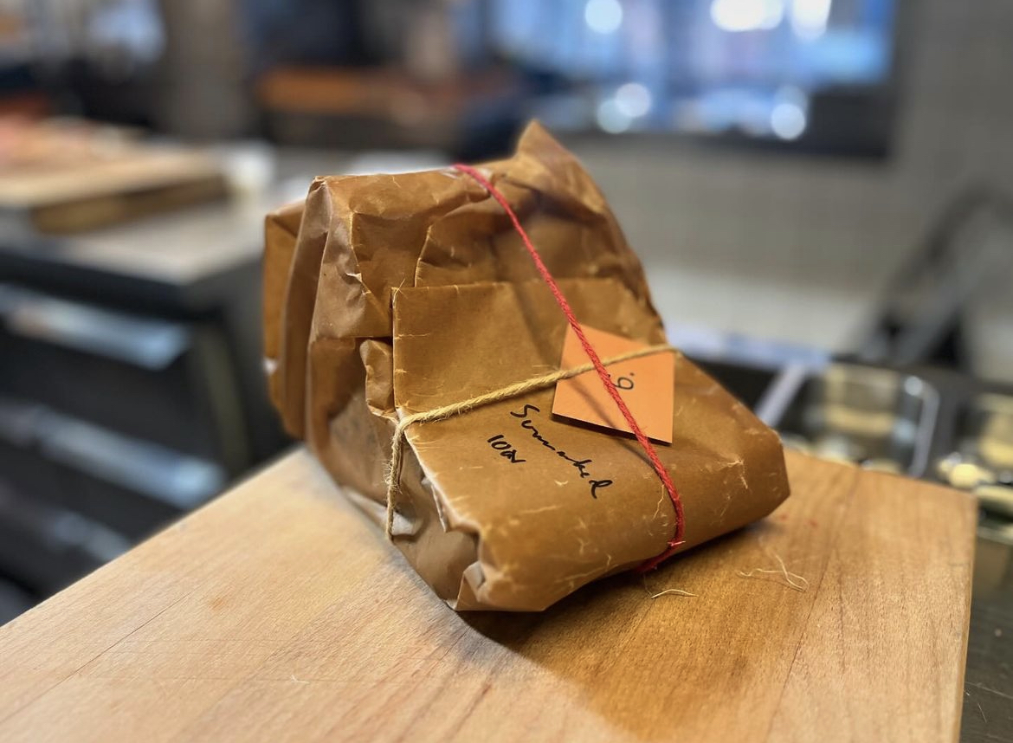
Ras: | Fjällko
Levnadsätt:
Ålder: | 126 mån
Kön:
Slakteri:
Slaktdatum: | 6/2 2024
Slaktvikt:
Formklass: | P+
Fettklass: | 3.
Nedkylning:
Hängning hel/halv: | Helfall 1 vecka
Nedskärning detalj: | 13/2 2024
Hängmörning: | Till den 13/5 2024, +4° 69% luftfuktighet
Förpackning | Slaktarpapper
Levererat:

Antal kockar: | 11
Råvara 6
 | UTSEENDE | MÖRHET | SAFTIGHET | SMAK
Kock 1 | 6 | 6 | 6 | 3
Kock 2 | 8 | 8 | 8 | 7
Kock 3 | 5 | 6 | 6 | 6
Kock 4 | 6.5 | 6 | 5 | 5
Kock 5 | 7 | 8 | 9 | 8.5
Kock 6 | 6 | 6 | 6 | 7.5
Kock 7 | 7 | 6 | 6 | 7
Kock 8 | 8.5 | 7 | 7 | 7.5
Kock 9 | 7.5 | 4 | 5 | 6
Kock 10 | 7 | 7 | 7 | 8
Kock 11 | 7 | 6.5 | 7 | 7.5
Kock 12
Kock 13
Kock 14
Kockar | UTSEENDE | MÖRHET | SAFTIGHET | SMAK | Potential
 | Skala 1-10 | Skala 1 - 10 | Skala 1-10 | Skala 1 - 10 | 35-50 poäng = Exceptionell råvara
 | x 1 | x 1 |  | x 2 | 30-34 = Utmärkt råvarukvalité
 |  |  |  |  | 25-29 = Hög råvarukvalité
 |  |  |  |  | 20-24 = Standard råvara
Kock 1 | 6 | 6 | 6 | 3
Kock 2 | 8 | 8 | 8 | 7
Kock 3 | 5 | 6 | 6 | 6
Kock 4 | 6.5 | 6 | 5 | 5
Kock 5 | 7 | 8 | 9 | 8.5
Kock 6 | 6 | 6 | 6 | 7.5
Kock 7 | 7 | 6 | 6 | 7
Kock 8 | 8.5 | 7 | 7 | 7.5
Kock 9 | 7.5 | 4 | 5 | 6
Kock 10 | 7 | 7 | 7 | 8
Kock 11 | 7 | 6.5 | 7 | 7.5
Kock 12
Kock 13
Kock 14
summa | 75.5 | 70.5 | 72 | 146 | 33.09
potential | 6.86 | 6.41 | 6.55 | 13.27 | 33.09

KOCKARNAS KOMMENTARER:
Utseende i rå form:
Liten storlek, välhängd med mörk rött kött,
Fettkappan ser ut som honung, ok insprängt fett.
Liten köttbit, mörkt mörkt rött, gul fast kappa
Mörhet:
Mör
Hård fast mörhet
Saftighet:
Saftig! Medelgrova fibrer,
Bra textur i motståndet och håller saftigheten bra,
Smak:
Umami, fettkappan drar åt hav,
Djup söt ostig, mycket vilt, mild mineral, mild sötma
Fettet är väldigt smakrikt, granskott,
Doft av stekt smör, viss metall, sötsmak, maskros, gräs, havssmak på fett.
Smaken av fettet drar ner. Jordig, järn ,vildand,
Lätt syrlig, mycket karaktär, stor, söt, lång, ost, vilt,

